Menu
Gerador de Personas

Acessar a Planilha

Criar a personificação do cliente ideal é primordial para produzir conteúdos, materiais, produtos e serviços e conseguir atrair o público que se deseja. Esta planilha permite o cadastro e definição de personas para o negócio, auxiliando o empreendedor na estruturação de estratégias para o empresário alcançar melhores resultados.


Esta planilha foi desenvolvida por:

INICIAR
INSTRUÇÕES

CADASTRO
Gerador de Persona| Cadastro

Cadastro
Informações
Objetivos
Avaliação
Foto
Ficha
Relatório

Cadastro de Personas Faça o cadastro das personas com as informações referentes a elas.
Nome da Persona | Gênero | Cargo / Ocupação O que a persona faz? | Idade | Escolaridade | Numa escala de 0 a 10, indique os perfis que mais representa a persona, onde 0 não representa e 10 é a representação máxima.
 |  |  |  |  | Competitivo | Inovador | Proativo | Exigente | Comprometido | Organizado | Empreendedor | Líder
João Paulo, o empreendedor | Masculino | Empreendedor | 35 | Ensino Superior | 10 | 5 | 5 | 5 | 5 | 5 | 10 | 5
Maria Lucia, a advogada | Feminino | Advogada | 28 | Ensino Superior | 5 | 5 | 5 | 10 | 10 | 10 | 5 | 5
Felipe Alves, o diretor comercial | Masculino | Diretor | 32 | Pós Graduado | 10 | 10 | 5 | 10 | 5 | 5 | 5 | 5
Adriana, A administradora | Feminino | Administradora | 34 | Pós Graduado | 5 | 10 | 10 | 5 | 10 | 5 | 5 | 10
Pedro, o Jornalista | Masculino | Comunicativo | 44 | Ensino Médio | 5 | 10 | 5 | 10 | 5 | 5 | 5 | 5

INFORMAÇÕES
Gerador de Personas| Informações da Persona

Cadastro
Informações
Objetivos
Avaliação
Foto
Ficha
Relatório

Informações da Persona Insira mais informações referente às personas cadastradas.
Nome da Persona | Onde a persona trabalha? Informe a área de atuação da persona | Numa escala de 0 a 10, indique os meios de comunicação utilizados pela persona, onde 0 é não utilizado e 10 é muito utilizado.
 |  | Facebook | Instagram | Whatsapp | E-mail | SMS | Telegram | Twitter | Ligação | Outros
João Paulo, o empreendedor | Startup de tecnologia | 8 | 5 | 10 | 2 | 0 | 1 | 0 | 5 | 0
Maria Lucia, a advogada | Empresa de cobrança | 0 | 0 | 0 | 10 | 0 | 0 | 0 | 5 | 0
Felipe Alves, o diretor comercial | Multinacional ABC | 10 | 10 | 10 | 0 | 0 | 0 | 0 | 0 | 0
Adriana, A administradora | BA | 5 | 5 | 5 | 10 | 0 | 0 | 0 | 8 | 0
Pedro, o Jornalista | Sebrae | 10 | 10 | 10 | 10 | 5 | 0 | 2 | 2 | 0

OBJETIVOS
Gerador de Personas| Objetivos da Persona

Cadastro
Informações
Objetivos
Avaliação
Foto
Ficha
Relatório

Objetivos da Persona Insira os principais objetivos e principais problemas/desafios referente às personas cadastradas.
Nome da Persona | Quais os principais objetivos da persona? | Quais os principais problemas/desafios da persona?

João Paulo, o empreendedor | Atingir mais clientes | Não conhece marketing digital
Maria Lucia, a advogada | Resolver a pendência financeira do cliente | Concretizar a negociação com o cliente
Felipe Alves, o diretor comercial | Atingir a meta de vendas da equipe | Melhorar seus canais de vendas
Adriana, A administradora | Presença digital | Falta de clientes
Pedro, o Jornalista | Vender mais | Baixa vendas

AVALIAÇÃO
Gerador de Personas| Avaliação

Cadastro
Informações
Objetivos
Avaliação
Foto
Ficha
Relatório

Avaliação da Persona Insira como sua empresa pode ajudar a persona cadastrada
Nome da Persona | Como sua empresa pode ajudar a persona nos objetivos e problemas/desafios?

João Paulo, o empreendedor | Fazendo treinamentos e consultorias de marketing digital.
Maria Lucia, a advogada | Desenvolver canais de comunicação com cliente.
Felipe Alves, o diretor comercial | Desenvolver canais de vendas para facilitar o acesso do cliente final aos produtos disponibilizados.
Adriana, A administradora | teste 1
Pedro, o Jornalista | teste 2

FOTO
Gerador de Personas| Foto

Cadastro
Informações
Objetivos
Avaliação
Foto
Ficha
Relatório

Foto da Persona Insira uma foto que melhor represente a persona cadastrada
Nome da Persona | Insira a foto referente a persona

João Paulo, o empreendedor |  | Foto01
Maria Lucia, a advogada |  | Foto02
Felipe Alves, o diretor comercial |  | Foto03
Adriana, A administradora |  | Foto04
Pedro, o Jornalista |  | Foto05
 |  | Foto06
 |  | Foto07
 |  | Foto08
 |  | Foto09
 |  | Foto10
 |  | Foto11
 |  | Foto12
 |  | Foto13
 |  | Foto14
 |  | Foto15

FICHA
Gerador de Personas| Ficha da Persona

Cadastro
Informações
Objetivos
Avaliação
Foto
Ficha
Relatório
Imprimir

Selecione a persona desejada: |  | Adriana, A administradora |  | Foto04

Ensino Médio | 0 | 0
Ensino Superior | 0 | 0
Pós Graduado | 1 | 0
Mestrado | 0 | 0
Doutorado | 0 | 0
 |  |  | 34

 |  |  | ANOS

Adriana, A administradora

Facebook | 5
Instagram | 5
Whatsapp | 5
E-mail | 10
SMS | 0
Telegram | 0
Twitter | 0
Ligação | 8
Outros | 0
Competitivo | 5
Inovador | 10
Proativo | 10
Exigente | 5
Comprometido | 10
Organizado | 5
Empreendedor | 5
Líder | 10
 | Empresa:
 | BA

 | Objetivo:
 | Presença digital

 | Desafios:
 | Falta de clientes

 | Como sua empresa pode ajudar a persona atingir os objetivos e enfrentar os desafios:
 | teste 1

Dash
Gerador de Personas| Relatório Geral

Cadastro
Informações
Objetivos
Avaliação
Foto
Ficha
Relatório
Imprimir

Foram cadastradas 5 Personas
Abaixo segue maiores informações referentes aos cadastros realizados.

Gênero
Escolaridade

2
3

Perfil Geral das Personas
Competitivo | 35
Inovador | 40
Proativo | 30
Exigente | 40
Comprometido | 35
Organizado | 30
Empreendedor | 30
Líder | 30
Mídias Sociais Utilizadas pelas Personas
Facebook | 33
Instagram | 30
Whatsapp | 35
E-mail | 32
SMS | 5
Telegram | 1
Twitter | 2
Ligação | 20
Outros | 0

Masculino | 3 | Ensino Médio | 1
Feminino | 2 | Ensino Superior | 2
 |  | Pós Graduado | 2
 |  | Mestrado | 0
 |  | Doutorado | 0

Foram cadastradas 5 Personas

Instruções
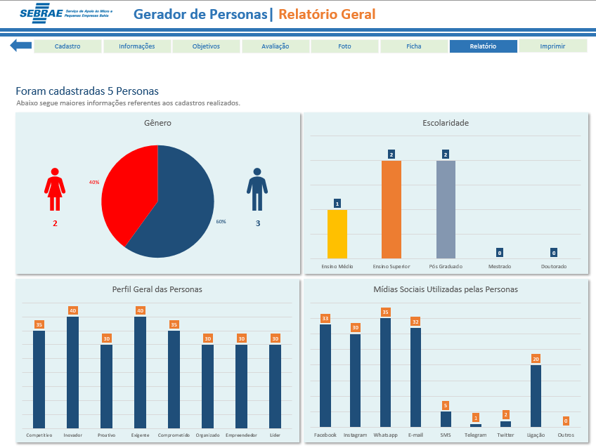
Gerador de Personas| Instruções

Acessar a Planilha
Instruções
Clique na seta azul para voltar ao Menu.
Utilize os botões para navegar na planilha.

Preencha os dados de acordo com as informações pedidas para cadastrar a persona.

Insira as informações relacionadas às personas cadastradas, local de trabalho e quais mídias sociais mais usam.

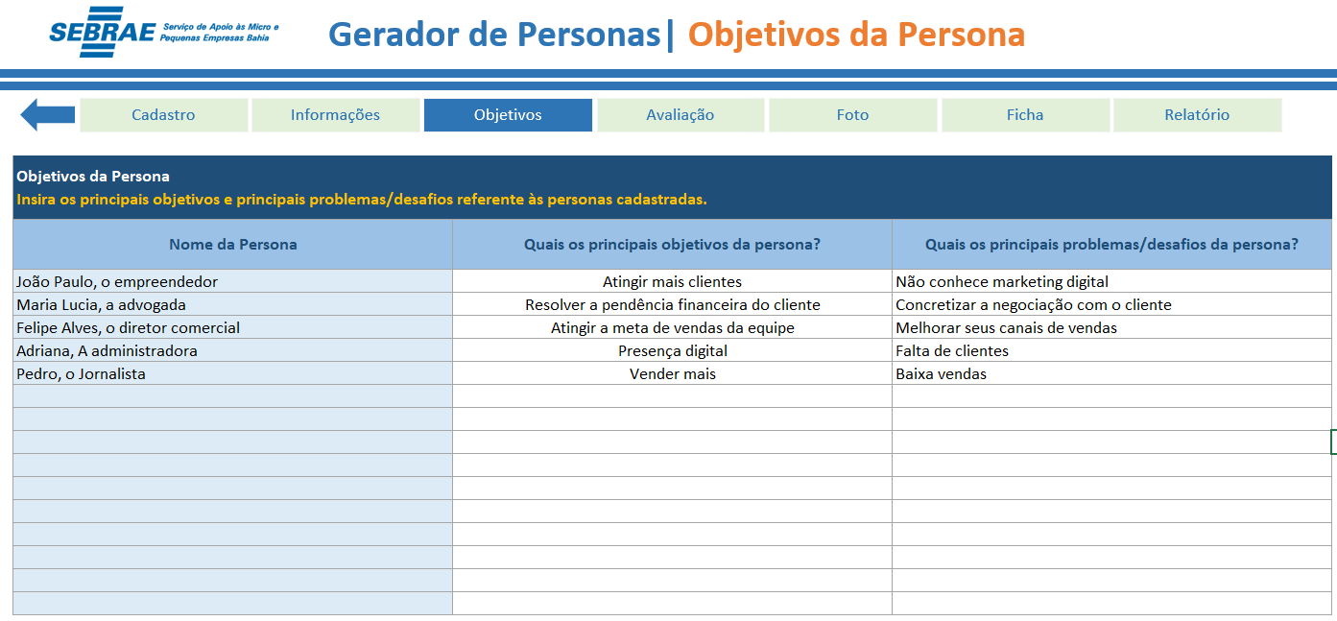

Insira os principais objetivos e principais problemas/desafios referente às personas cadastradas.

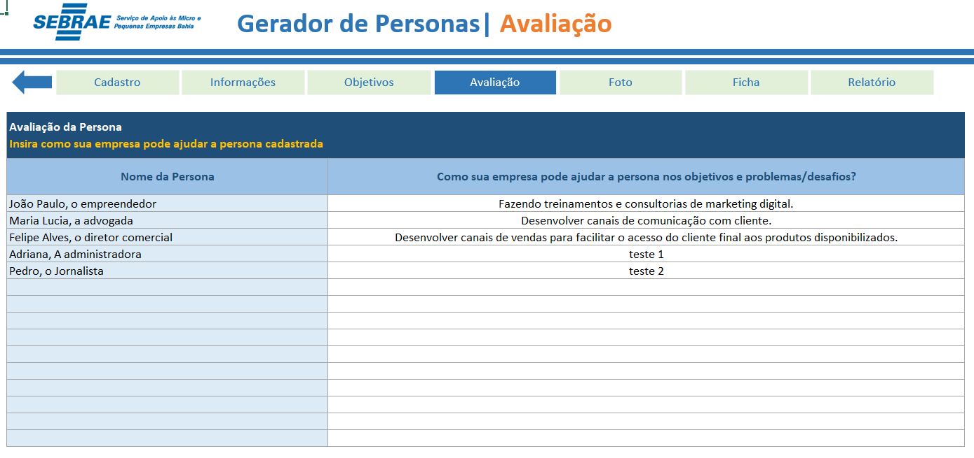

Insira como sua empresa pode ajudar a persona cadastrada nos objetivos e problemas/desafios.

Insira uma foto ou uma imagem que melhor represente a persona cadastrada.

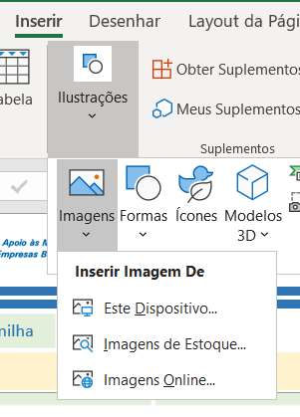

Clique na célula onde deseja inserir a imagem e depois clique em Inserir, Ilustrações, Imagens, Estre Dispositivo, caso a imagem esteja armazenada em seu computador.

Selecione a persona desejada para visualizar sua ficha completa.

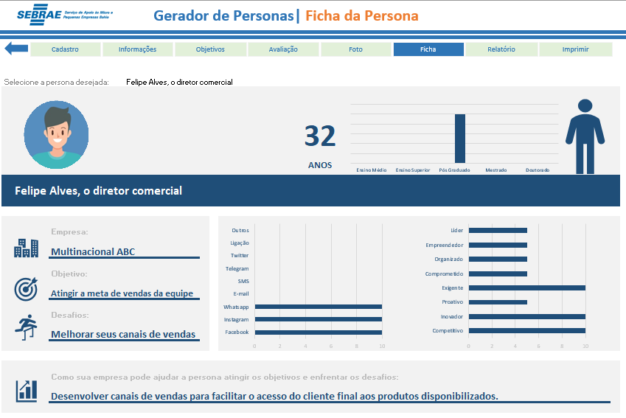

Utilize o botão Imprimir para visualizar a impressão da ficha.

Utilize a tela Relatório para visualizar maiores informações dos cadastros realizados.

